2023_03_data
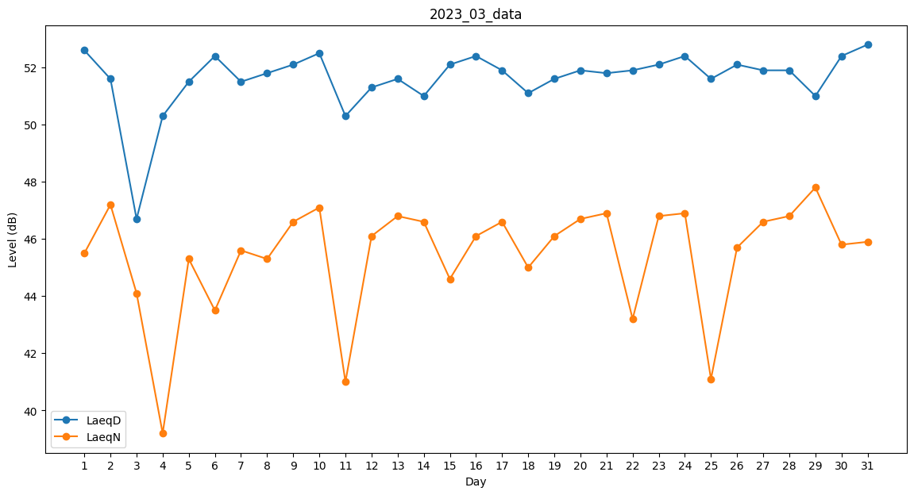
Day | LaeqD | LaeqN
1 | 52.6 | 45.5
2 | 51.6 | 47.2
3 | 46.7 | 44.1
4 | 50.3 | 39.2
5 | 51.5 | 45.3
6 | 52.4 | 43.5
7 | 51.5 | 45.6
8 | 51.8 | 45.3
9 | 52.1 | 46.6
10 | 52.5 | 47.1
11 | 50.3 | 41
12 | 51.3 | 46.1
13 | 51.6 | 46.8
14 | 51 | 46.6
15 | 52.1 | 44.6
16 | 52.4 | 46.1
17 | 51.9 | 46.6
18 | 51.1 | 45
19 | 51.6 | 46.1
20 | 51.9 | 46.7
21 | 51.8 | 46.9
22 | 51.9 | 43.2
23 | 52.1 | 46.8
24 | 52.4 | 46.9
25 | 51.6 | 41.1
26 | 52.1 | 45.7
27 | 51.9 | 46.6
28 | 51.9 | 46.8
29 | 51 | 47.8
30 | 52.4 | 45.8
31 | 52.8 | 45.9

